상품제안서
따뜻한 담요+텀블러-S체크특대 | 상품코드: S43769

 |  |  |  |  |  |  | 02-713-8555 | www.synergygift.co.kr
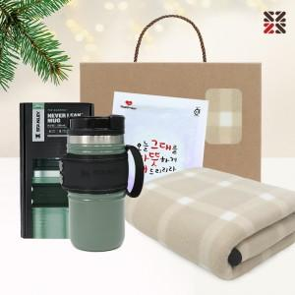

【상세/제작정보】 | <span style="font-size: 18.6667px;">※텀블러, 핫팩 인쇄 불가 / 색상 랜덤 출고 됩니다.</span>

【인쇄/포장옵션】 | 실크 / 포장불가능

【공급단가】 | 수량 | 20~ | 50~ | 100~ | 300~ | 1,000~
*VAT별도 | 단가 | 27,950원 | 26,440원 | 25,150원 | 24,510원 | 24,080원

【상품 URL】 | https://www.synergygift.co.kr:443/src/goods_detail.php?gdno=43769

